Lapas2
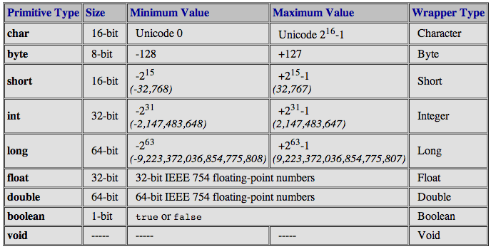

abstract | continue | for | new | switch
assert*** | default | goto* | package | synchronized
boolean | do | if | private | this
break | double | implements | protected | throw
byte | else | import | public | throws
case | enum**** | instanceof | return | transient
catch | extends | int | short | try
char | final | interface | static | void
class | finally | long | strictfp** | volatile
const* | float | native | super | while
* |  | not used
** |  | added in 1.2
*** |  | added in 1.4
**** |  | added in 5.0

Operator Precedence
Operators | Precedence
postfix | expr++ expr--
unary | ++expr --expr +expr -expr ~ !
multiplicative | * / %
additive | + -
shift | << >> >>>
relational | < > <= >= instanceof
equality | == !=
bitwise AND | &
bitwise exclusive OR | ^
bitwise inclusive OR | |
logical AND | &&
logical OR | ||
ternary | ? :
assignment | = += -= *= /= %= &= ^= |= <<= >>= >>>=
Math.sqrt() | šaknis
In general-purpose programming, certain operators tend to appear more frequently than others; for example, the assignment operator "=" is far more common than the unsigned right shift operator ">>>". With that in mind, the following discussion focuses first on the operators that you're most likely to use on a regular basis, and ends focusing on those that are less common. Each discussion is accompanied by sample code that you can compile and run. Studying its output will help reinforce what you've just learned.
The following chart summarizes the default values for the above data types.

Data Type | Default Value (for fields)
byte | 0
short | 0
int | 0
long | 0L
float | 0.0f
double | 0.0d
char | '\u0000'
String (or any object) | null
boolean | FALSE

